Ajax hiển thị bảng giá vàng và
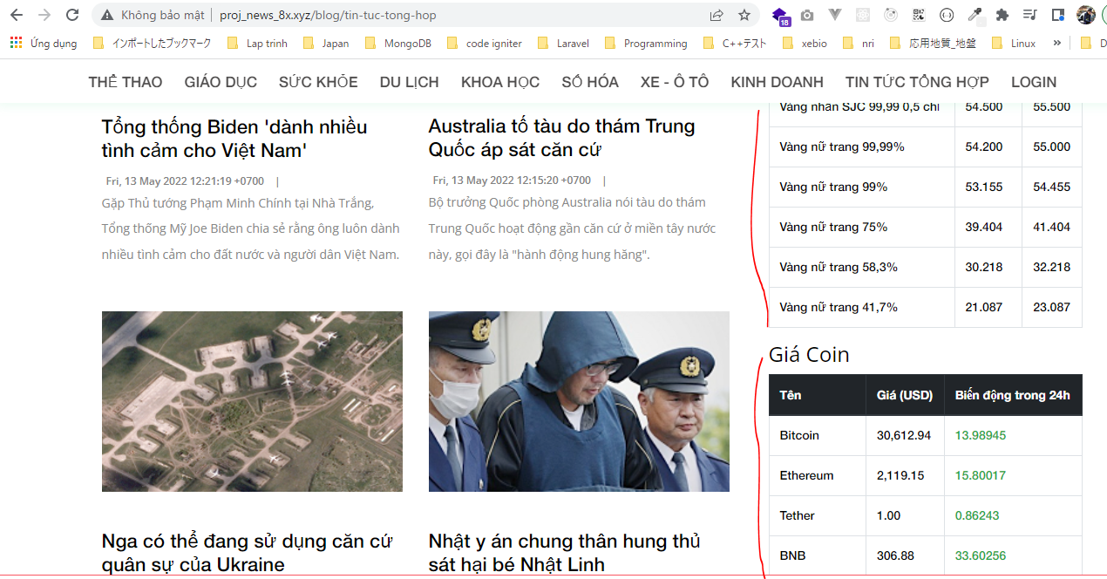
public\images\loading.gif
 | Thêm file ảnh hiệu ứng loading gif
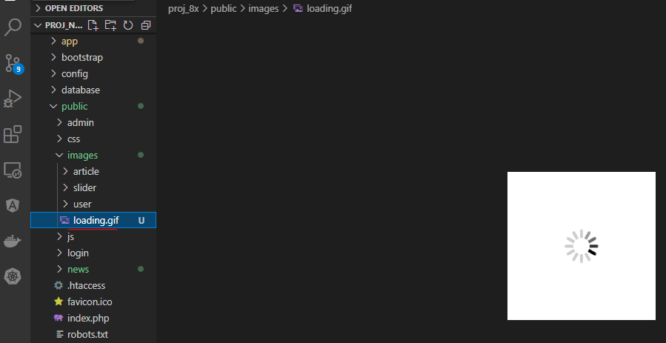

routes\web.php

app\Http\Controllers\News\RssController.php
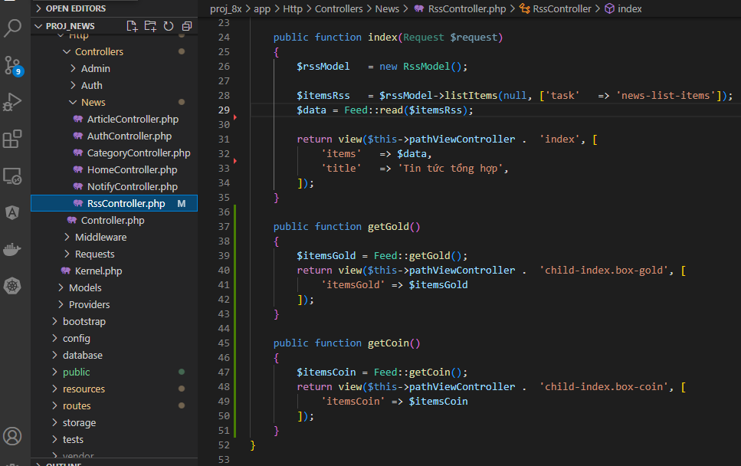

resources\views\news\pages\rss\index.blade.php
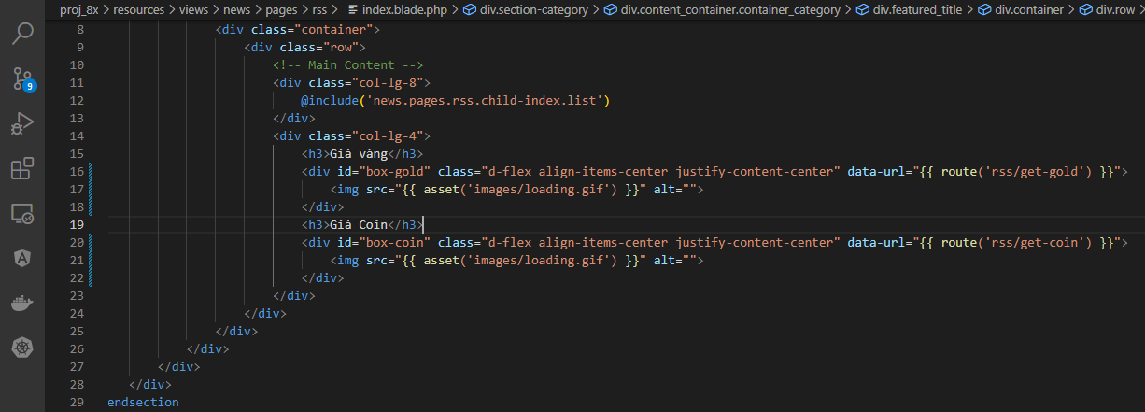

resources\views\news\elements\script.blade.php

public\news\js\my-js.js

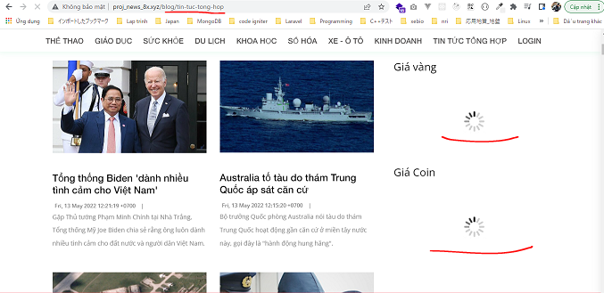
Check browswer
 | Access http://proj_news_8x.xyz/blog/tin-tuc-tong-hop

 | Result

